Тальк пудра

 |  |  | Сайт | www.opt.drthai.ru
 |  |  | Телефон | 7 (495) 320-50-49
 |  |  | Ватсап | 7 (918) 0000-911
 |  |  | Email | info@drthai.ru
 |  |  | Купить в розницу | www.drthai.ru |  |  | на 18.08.2026 |  |  |  |  |  |  | на 18.08.2026 |  | * Цена включает в себя итоговую цену в доставкой во Владивосток,
 |  |  |  |  |  | Курс THB/RUB | 2.80 |  |  |  |  |  | Курс USD/RUB | 85.00 |  | таможенное оформление и пошлины, доставку до Москвы склада ТК и Честный знак
Бренд | Продукт | Фотография | Название | Штук в упаковке | Вес брутто, кг | Цена, бат | Цена, руб | ВВЕДИТЕ ЗАКАЗ В УПАКОВКАХ | ИТОГО за товары, руб | Заказ (руб) | Вес, брутто (кг) | Доставка, бат | Доставка, руб | Таможенная пошлина, USD | ИТОГО В МОСКВЕ, руб * | Цена за шт, руб
 |  |  |  |  |  |  |  | 26 | 17430 | 17430 | 19.4 | 1940 | 5432 | 42.68 | 28717.8
Pond's | Пудра/Тальк | 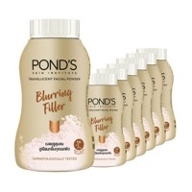 | Pond'S Translucent Facial Powder Blurring Filler 45 G. แป้งฝุ่นโปร่งแสง | 6 | 0.35 | 350 | 980 | 1 | 980 | 980 | 0.35 | 35 | 98 | 0.77 | 1190 | 198
Pond's | Пудра/Тальк | 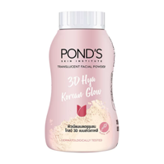 | Pond'S Translucent Facial Powde 3D Hya Korean Glow 45 G. แป้งฝุ่นโปร่งแสง | 6 | 0.35 | 350 | 980 | 1 | 980 | 980 | 0.35 | 35 | 98 | 0.77 | 1190 | 198
Pond's | Пудра/Тальк | 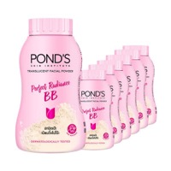 | Pond'S Translucent Facial Powder Perfect Radiance BB 45 G. แป้งฝุ่นโปร่งแสง | 6 | 0.35 | 350 | 980 | 1 | 980 | 980 | 0.35 | 35 | 98 | 0.77 | 1190 | 198
Pond's | Пудра/Тальк | 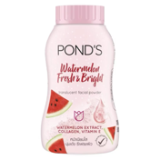 | Pond'S Translucent Facial Powder Watermelon Fresh Bright 45 G. แป้งฝุ่นโปร่งแสง | 6 | 0.35 | 350 | 980 | 1 | 980 | 980 | 0.35 | 35 | 98 | 0.77 | 1190 | 198
Pond's | Пудра/Тальк | 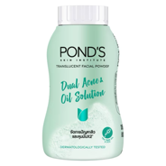 | Pond'S Translucent Facial Powder Dual Acne Oil Solution 45 G. แป้งฝุ่นโปร่งแสง | 6 | 0.35 | 350 | 980 | 1 | 980 | 980 | 0.35 | 35 | 98 | 0.77 | 1190 | 198
Pond's | Пудра/Тальк | 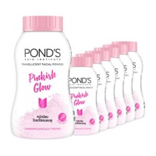 | Pond'S Translucent Facial Powder Pinkish Glow 45 G. แป้งฝุ่นโปร่งแส | 6 | 0.35 | 350 | 980 | 1 | 980 | 980 | 0.35 | 35 | 98 | 0.77 | 1190 | 198
Snake Brand | Пудра/Тальк | 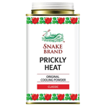 | Snake Brand Prickly Heat Powder Cooling Classic 140g x 6pcs | 6 | 1.3 | 255 | 714 | 1 | 714 | 714 | 1.3 | 130 | 364 | 2.86 | 1463 | 244
Snake Brand | Пудра/Тальк | 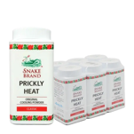 | Snake Brand Prickly Heat Powder Cooling Classic 50g x 6pcs | 6 | 0.45 | 130 | 364 | 1 | 364 | 364 | 0.45 | 45 | 126 | 0.99 | 631 | 105
Snake Brand | Пудра/Тальк | 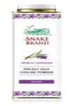 | Snake Brand French Lavender Prickly Heat Cooling Powder 140g x 6pcs | 6 | 1.3 | 255 | 714 | 1 | 714 | 714 | 1.3 | 130 | 364 | 2.86 | 1463 | 244
Snake Brand | Пудра/Тальк | 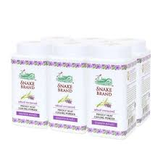 | Snake Brand Prickly Heat Powder Cooling Lavender 50g x 6pcs | 6 | 0.45 | 130 | 364 | 1 | 364 | 364 | 0.45 | 45 | 126 | 0.99 | 631 | 105
Snake Brand | Пудра/Тальк | 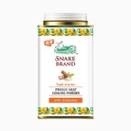 | Snake Brand French Tanaka Prickly Heat Cooling Powder 140g x 6pcs | 6 | 1.3 | 255 | 714 | 1 | 714 | 714 | 1.3 | 130 | 364 | 2.86 | 1463 | 244
Snake Brand | Пудра/Тальк | 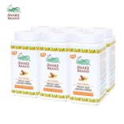 | Snake Brand Prickly Heat Powder Cooling Tanaka 50g x 6pcs | 6 | 0.45 | 130 | 364 | 1 | 364 | 364 | 0.45 | 45 | 126 | 0.99 | 631 | 105
Snake Brand | Пудра/Тальк | 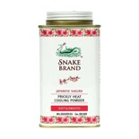 | Snake Brand French japanese Sakura Prickly Heat Cooling Powder 140g x 6pcs | 6 | 1.3 | 255 | 714 | 1 | 714 | 714 | 1.3 | 130 | 364 | 2.86 | 1463 | 244
Snake Brand | Пудра/Тальк | 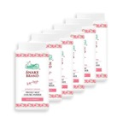 | Snake Brand French japanese Sakura Powder Cooling 50g x 6pcs | 6 | 0.45 | 130 | 364 | 1 | 364 | 364 | 0.45 | 45 | 126 | 0.99 | 631 | 105
Snake Brand | Пудра/Тальк |  | Snake Brand Kelp Complex Prickly Heat Cooling Powder 140g x 6pcs | 6 | 1.3 | 255 | 714 | 1 | 714 | 714 | 1.3 | 130 | 364 | 2.86 | 1463 | 244
Snake Brand | Пудра/Тальк | 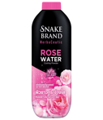 | Snake Brand Cooling Powder Rose Powder 250g x 6 pcs | 6 | 1.7 | 565 | 1582 | 1 | 1582 | 1582 | 1.7 | 170 | 476 | 3.74 | 2558 | 426
Snake Brand | Пудра/Тальк | 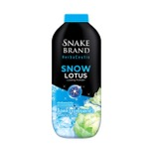 | Snake Brand Cooling Powder Snow Lotus 100g x 6 pcs | 6 | 0.8 | 360 | 1008 | 1 | 1008 | 1008 | 0.8 | 80 | 224 | 1.76 | 1474 | 246
Snake Brand | Пудра/Тальк |  | Snake Brand Cooling Powder Snow Lotus 250g x 6 pcs | 6 | 1.7 | 565 | 1582 | 1 | 1582 | 1582 | 1.7 | 170 | 476 | 3.74 | 2558 | 426
Babi Mild | Пудра/Тальк | 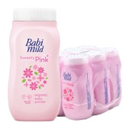 | BABI MILD Talcum Sweety Pink 45 g x 6 | 6 | 0.55 | 85 | 238 | 1 | 238 | 238 | 0.55 | 55 | 154 | 1.21 | 562 | 94
Babi Mild | Пудра/Тальк | 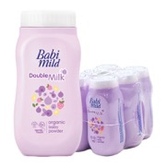 | BABI MILD Talcum Double Milk 45 g x 6 | 6 | 0.55 | 85 | 238 | 1 | 238 | 238 | 0.55 | 55 | 154 | 1.21 | 562 | 94
Babi Mild | Пудра/Тальк | 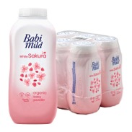 | BABI MILD Talcum Sakura 45 g x 6 | 6 | 0.55 | 85 | 238 | 1 | 238 | 238 | 0.55 | 55 | 154 | 1.21 | 562 | 94
Babi Mild | Пудра/Тальк | 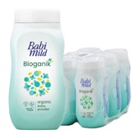 | BABI MILD Talcum Natural 45 g x 6 | 6 | 0.55 | 85 | 238 | 1 | 238 | 238 | 0.55 | 55 | 154 | 1.21 | 562 | 94
Babi Mild | Пудра/Тальк | 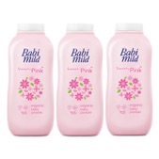 | BABI MILD Talcum Sweety Pink 160 g x 3 | 3 | 0.65 | 125 | 350 | 1 | 350 | 350 | 0.65 | 65 | 182 | 1.43 | 725 | 242
Babi Mild | Пудра/Тальк | 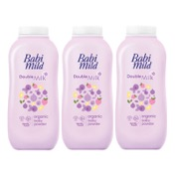 | BABI MILD Talcum Double Milk 160 g x 3 | 3 | 0.65 | 125 | 350 | 1 | 350 | 350 | 0.65 | 65 | 182 | 1.43 | 725 | 242
Babi Mild | Пудра/Тальк | 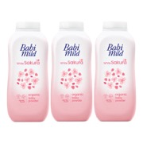 | BABI MILD Talcum Sakura 160 g x 3 | 3 | 0.65 | 125 | 350 | 1 | 350 | 350 | 0.65 | 65 | 182 | 1.43 | 725 | 242
Babi Mild | Пудра/Тальк | 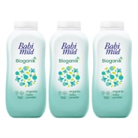 | BABI MILD Talcum Natural 160 g x 3 | 3 | 0.65 | 125 | 350 | 1 | 350 | 350 | 0.65 | 65 | 182 | 1.43 | 725 | 242
BHAESAJ | Пудра/Тальк | 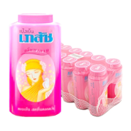 | BHAESAJ Talcum Madam 50 g x 12 | 12 | 0.7 | 165 | 462 | 1 | 462 | 462 | 0.7 | 70 | 196 | 1.54 | 883 | 74
BHAESAJ | Пудра/Тальк | 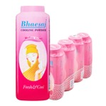 | BHAESAJ Talcum 100 g x 6 | 6 | 0.85 | 175 | 490 | 1 | 490 | 490 | 0.85 | 85 | 238 | 1.87 | 984 | 164
BHAESAJ | Пудра/Тальк | 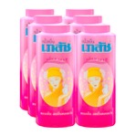 | BHAESAJ Talcum Original 200 g x 6 | 6 | 1.4 | 285 | 798 | 1 | 798 | 798 | 1.4 | 140 | 392 | 3.08 | 1604 | 267
BHAESAJ | Пудра/Тальк | 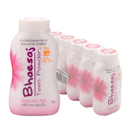 | BHAESAJ Teen Powder Sweet Teen Pink 50 g x 6 | 6 | 0.35 | 90 | 252 | 1 | 252 | 252 | 0.35 | 35 | 98 | 0.77 | 462 | 77
BHAESAJ | Пудра/Тальк | 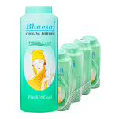 | BHAESAJ Cooling Powder Princess Aroma 100 g x 6 | 6 | 0.85 | 175 | 490 | 1 | 490 | 490 | 0.85 | 85 | 238 | 1.87 | 984 | 164
BHAESAJ | Пудра/Тальк | 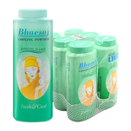 | BHAESAJ Cooling Powder Princess Aroma 200 g x 6 | 6 | 1.4 | 285 | 798 | 1 | 798 | 798 | 1.4 | 140 | 392 | 3.08 | 1604 | 267
ST.ANDREWS | Пудра/Тальк | 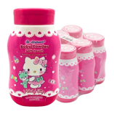 | ST.ANDREWS Baby Powder Hello Kitty 50 g x 6 | 6 | 0.35 | 95 | 266 | 1 | 266 | 266 | 0.35 | 35 | 98 | 0.77 | 476 | 79
CARE | Пудра/Тальк | 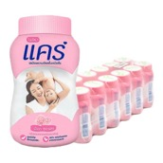 | CARE Baby Powder Pink Soft 50 g x 12 | 12 | 0.7 | 195 | 546 | 1 | 546 | 546 | 0.7 | 70 | 196 | 1.54 | 967 | 81
CARE | Пудра/Тальк | 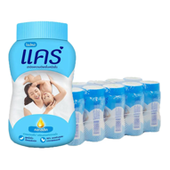 | CARE Baby Powder Classic 50 g x 12 | 12 | 0.7 | 195 | 546 | 1 | 546 | 546 | 0.7 | 70 | 196 | 1.54 | 967 | 81
CARE | Пудра/Тальк | 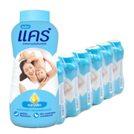 | CARE Baby Powder Blue 160 g x 6 | 6 | 1.3 | 225 | 630 | 1 | 630 | 630 | 1.3 | 130 | 364 | 2.86 | 1379 | 230
CARE | Пудра/Тальк | 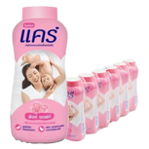 | CARE Baby Powder Pink 160 g x 6 | 6 | 1.3 | 225 | 630 | 1 | 630 | 630 | 1.3 | 130 | 364 | 2.86 | 1379 | 230
CARE | Пудра/Тальк | 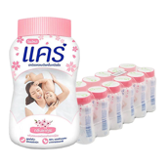 | CARE Baby Powder Sakura 50 g x 12 | 12 | 0.7 | 195 | 546 | 1 | 546 | 546 | 0.7 | 70 | 196 | 1.54 | 967 | 81
CARE | Пудра/Тальк | 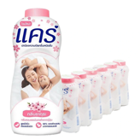 | CARE Baby Powder Sakura 160 g x 6 | 6 | 1.3 | 225 | 630 | 1 | 630 | 630 | 1.3 | 130 | 364 | 2.86 | 1379 | 230
CARE | Пудра/Тальк | 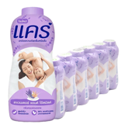 | CARE Baby Powder Lavender 160 g x 6 | 6 | 1.3 | 225 | 630 | 1 | 630 | 630 | 1.3 | 130 | 364 | 2.86 | 1379 | 230
PROTEX | Пудра/Тальк | 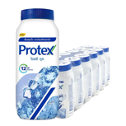 | PROTEX Talcum Icy Cool 60 g x 12 | 12 | 1.1 | 245 | 686 | 1 | 686 | 686 | 1.1 | 110 | 308 | 2.42 | 1334 | 111
PROTEX | Пудра/Тальк | 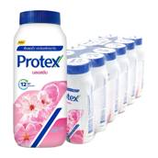 | PROTEX Talcum Pink Blossom 60 g x 12 | 12 | 1.1 | 245 | 686 | 1 | 686 | 686 | 1.1 | 110 | 308 | 2.42 | 1334 | 111
PROTEX | Пудра/Тальк | 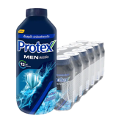 | PROTEX Talcum Men Sport 60 g x 12 | 12 | 1.1 | 245 | 686 | 1 | 686 | 686 | 1.1 | 110 | 308 | 2.42 | 1334 | 111
PROTEX | Пудра/Тальк | 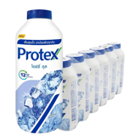 | PROTEX Talcum Icy Cool 140 g x 6 | 6 | 1 | 255 | 714 | 1 | 714 | 714 | 1 | 100 | 280 | 2.2 | 1293 | 216
PROTEX | Пудра/Тальк | 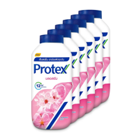 | PROTEX Talcum Icy Cool 140 g x 6 | 6 | 1 | 255 | 714 | 1 | 714 | 714 | 1 | 100 | 280 | 2.2 | 1293 | 216
PROTEX | Пудра/Тальк | 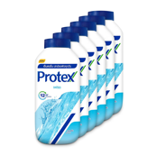 | PROTEX Menthol Talcum Fresh 140 g x 6 | 6 | 1 | 255 | 714 | 1 | 714 | 714 | 1 | 100 | 280 | 2.2 | 1293 | 216
PROTEX | Пудра/Тальк | 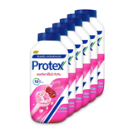 | PROTEX Talcum Pomegranate 140 g x 6 | 6 | 1 | 255 | 714 | 1 | 714 | 714 | 1 | 100 | 280 | 2.2 | 1293 | 216
PROTEX | Пудра/Тальк | 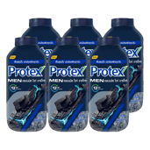 | PROTEX Talcum Japanese White Chacoal 140 g x 6 | 6 | 1 | 255 | 714 | 1 | 714 | 714 | 1 | 100 | 280 | 2.2 | 1293 | 216
YOKI | Пудра/Тальк | 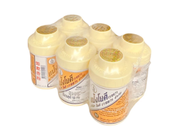 | YOKI Radiant 100 g x 6 | 6 | 0.8 | 255 | 714 | 1 | 714 | 714 | 0.8 | 80 | 224 | 1.76 | 1180 | 197
YOKI | Пудра/Тальк | 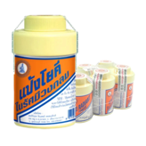 | YOKI Powder 100 g x 6 | 6 | 0.8 | 255 | 714 | 1 | 714 | 714 | 0.8 | 80 | 224 | 1.76 | 1180 | 197
YOKI | Пудра/Тальк | 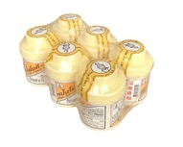 | YOKI Radiant Powder 60 g x 6 | 6 | 0.4 | 175 | 490 | 1 | 490 | 490 | 0.4 | 40 | 112 | 0.88 | 729 | 121
YOKI | Пудра/Тальк | 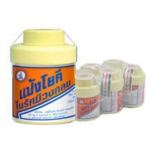 | YOKI Powder 60 g x 6 | 6 | 0.4 | 145 | 406 | 1 | 406 | 406 | 0.4 | 40 | 112 | 0.88 | 645 | 107
YOKI | Пудра/Тальк |  | YOKI Anti-Itch Powder 60 g x 6 | 6 | 0.4 | 185 | 518 | 1 | 518 | 518 | 0.4 | 40 | 112 | 0.88 | 757 | 126

